상품제안서
[iLAB] 아이랩 클래식 LED 팬 | 상품코드: F32814

 |  |  |  |  |  |  | 02-412-0044 | www.easy1.co.kr
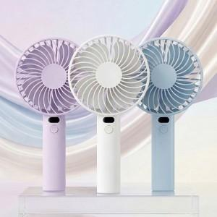

【상세/제작정보】 | * 3단계 바람 조절 * LED 디스플레이(배터리 잔량, 풍속 표시 가능) * 3400 RPM * 충전하여 무선사용 * 측면 거치 구조로 테이블용 사용 가능

【인쇄/포장옵션】 | 레이저 / 개별 종이케이스

【공급단가】 | 수량 | 100~ | 300~ | 500~ | 1,000~ | 3,000~
*VAT별도 | 단가 | 6,000원 | 5,900원 | 5,750원 | 5,640원 | 5,500원

【상품 URL】 | https://dev.easy1.co.kr:443/src/goods_detail.php?gdno=32814

